상품제안서
오죽선(중/독판) B급 전통부채 | 상품코드: F09535

 |  |  |  |  |  |  | 02-412-0044 | www.easy1.co.kr
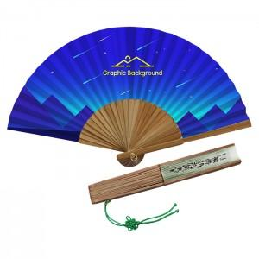

【상세/제작정보】 | ★매듭은 추가 옵션이므로 별도 문의바랍니다.

【인쇄/포장옵션】 | 풀칼라, 손잡이실크인쇄 / 포장불가능

【공급단가】 | 수량 | 1,000~ | 2,000~ | 3,000~ | 5,000~ | 10,000~
*VAT별도 | 단가 | 3,990원 | 3,840원 | 3,700원 | 3,560원 | 3,420원

【상품 URL】 | https://dev.easy1.co.kr:443/src/goods_detail.php?gdno=9535

